Sayfa1
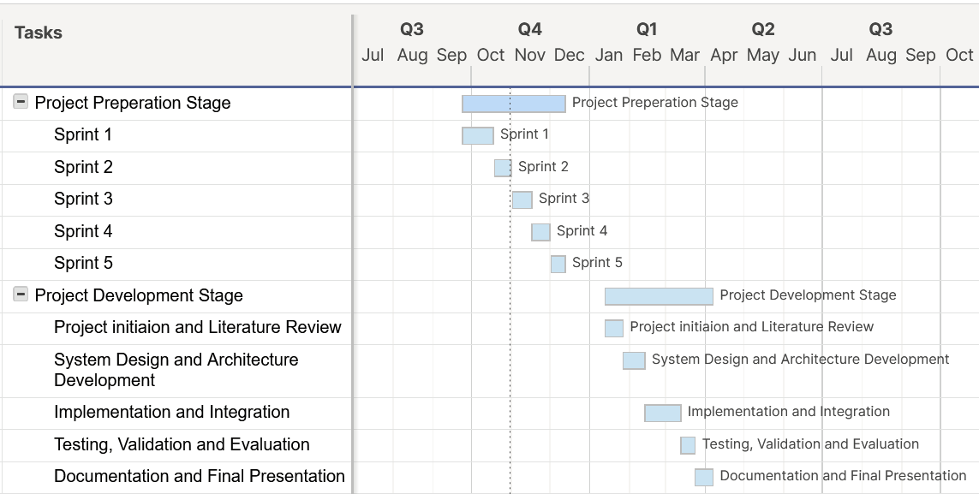
Project | Start Date | End Date | Duration
Project Preparation Stage | 2025-09-23 | 2025-12-12 | 80
Sprint 1 | 2025-09-23 | 2025-10-17 | 24
Sprint 2 | 2025-10-18 | 2025-10-31 | 13
Sprint 3 | 2025-11-01 | 2025-11-16 | 15
Sprint 4 | 2025-11-16 | 2025-11-30 | 14
Sprint 5 | 2025-12-01 | 2025-12-12 | 11
Project Development Stage | 2026-01-12 | 2026-04-06 | 84
Project initiation and Literature Review | 2026-01-12 | 2026-01-26 | 14
System Design and Architecture Development | 2026-01-26 | 2026-02-12 | 17
Implementation and Integration | 2026-02-12 | 2026-03-12 | 28
Testing, Validation and Evaluation | 2026-03-12 | 2026-03-23 | 11
Documentation and Final Presentation | 2026-03-23 | 2026-04-06 | 14

